Oppskrift
Scattered Sushi til buffet eller forrett (chirashizushi)Scattered Sushi til buffet eller forrett (chirashizushi)
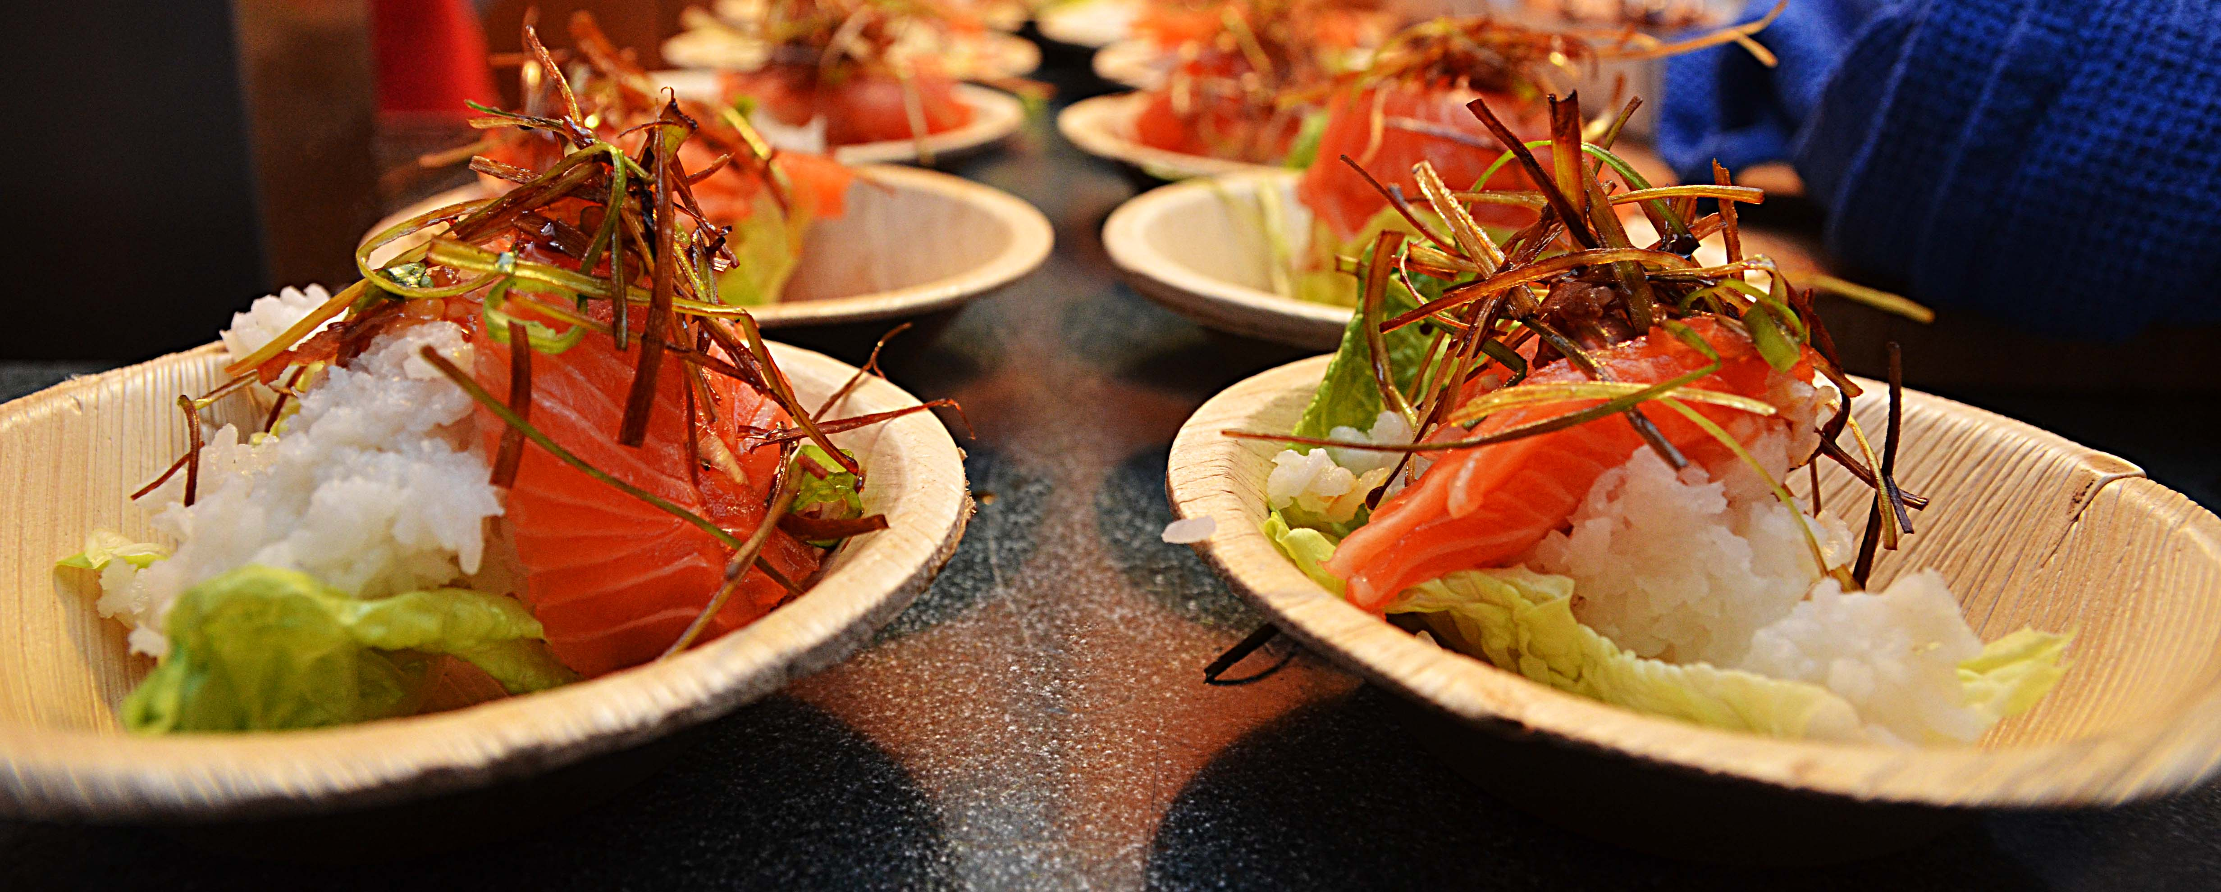

Kok ris etter beskrivelsen på pakken - tilsett eddik, salt og sukker og avkjøl til ca 40 grader, skjær opp din fisk og frityrstek tempurascampien og stek Scampi naturell i litt wokolje. Ta et hjertesalatblad i bunn på en 13 cm tallerken, legg på ris og topp med øvrige produkter etter eget øsnke - hell på rikelig med soya og litt sweet chilisaus. Legg på ingefær og wasabi om ønsket, ellers bruk gjerne litt frityrstekt purre som avslutning. Server soya og sweet chili som dip ved siden av. Kok ris etter beskrivelsen på pakken - tilsett eddik, salt og sukker og avkjøl til ca 40 grader, skjær opp din fisk og frityrstek tempurascampien og stek Scampi naturell i litt wokolje. Ta et hjertesalatblad i bunn på en 13 cm tallerken, legg på ris og topp med øvrige produkter etter eget øsnke - hell på rikelig med soya og litt sweet chilisaus. Legg på ingefær og wasabi om ønsket, ellers bruk gjerne litt frityrstekt purre som avslutning. Server soya og sweet chili som dip ved siden av.
Number of servingsNumber of servings | 1
EPDEPD | ProductProduct | Per servingPer serving |  | TotalTotal |  | QtyPerPackQtyPerPack | PackSizePackSize | PackUnitPackUnit | PackagingPackaging | ItemsItems
 | Sushiris Sushiris | 20 | gg | 0 | gg |  |  |  |  | 0
 | Balsamico hvit 6x2L Il torrione Balsamico hvit 6x2L Il torrione | 0.01 | ll | 0 | ll |  |  |  |  | 0
 | Scampi Tempura Butterfly 4X1 Kg Paradiso Scampi Tempura Butterfly 4X1 Kg Paradiso | 0.025 | kgkg | 0 | kgkg |  |  |  |  | 0
 | Soyasaus premium 6x1 liter Go Tan Soyasaus premium 6x1 liter Go Tan | 0.025 | ll | 0 | ll |  |  |  |  | 0
26153342615334 | Sweet Chili Dipp Sauce Sweet Chili Dipp Sauce | 0.01 | ll | 0 | ll | 6 | 1 | ll | 6x1l6x1l | 0
 | Black Tiger Scampispyd RPDTO 41/55 Black Tiger Scampispyd RPDTO 41/55 | 0.025 | kgkg | 0 | kgkg |  |  |  |  | 0
29295522929552 | Wasabi Original Paste *(Sennep,kan inneholde spor av Nøtter,Hasselnøtter,Peanøtter)Wasabi Original Paste *(Sennep,kan inneholde spor av Nøtter,Hasselnøtter,Peanøtter) | 5 | gg | 0 | gg | 10 | 45 | gg | 10x45g10x45g | 0
29316162931616 | Sushi Ingefær *(kan inneholde spor av Nøtter,Hasselnøtter,Peanøtter)Sushi Ingefær *(kan inneholde spor av Nøtter,Hasselnøtter,Peanøtter) | 20 | gg | 0 | gg | 6 | 145 | gg | 6x145g6x145g | 0
590836590836 | Olivenolje Olivenolje | 0.02 | ll | 0 | ll | 4 | 5 | ll | 4x5l4x5l | 0
 | Purre i jullienne Purre i jullienne | 10 | gg | 0 | gg |  |  |  |  | 0
 | hjerte salat hjerte salat | 10 | gg | 0 | gg |  |  |  |  | 0
 | Laks av god kvalitet Laks av god kvalitet | 50 | gg | 0 | gg |  |  |  |  | 0
 | salt salt |  |  | 0 |  |  |  |  |  | 0
 | sukker sukker |  |  | 0 |  |  |  |  |  | 0

 | * Allergens* Allergens

